Sheet1
Root | ¬
 | Enviroment | ¬
 | | | Strings.swift | ¬ | 文字列Class
 |  |  | //表示記録削除アラート |  |  | 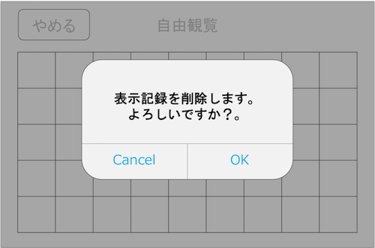
 | | | | | DELETE_TITLE | タイトル
 | | | | | DELETE_TEXT | 文言
 | | | | | DELETE_BUTTON_OK | ボタン名A
 | | | | | DELETE_BUTTON_CANCEL | ボタン名B
 |  |  | //ルート選択画面 |  |  | 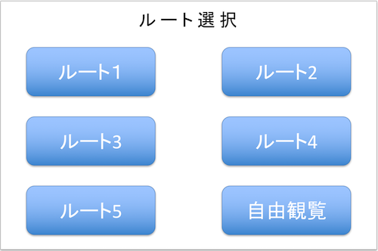
 | | | | | ROUTE1 | ルート1名
 | | | | | ROUTE2 | ルート2名
 | | | | | ROUTE3 | ルート3名
 | | | | | ROUTE4 | ルート4名
 | | | | | ROUTE5 | ルート5名
 | | | | | ROUTE_FREE | 自由観覧名
 | Data | |
 | | | ToukenData.swift | ¬ | 刀剣データClass
 | | |  | TOUKEN_ARRAY | [[["hintoLittleImagePath":"images/silhouette/little/image01.png", "hintoSilhouettePath": "images/silhouette/image01.png", "hintoTitle": "AAAA", "hintoText": "texttexttext", "hintoMapPath": "images/map/map01.png"], ["hintoLittleImagePath":"images/silhouette/little/image01.png", "hintoSilhouettePath": "images/silhouette/image01.png", "hintoTitle": "BBBB", "hintoText": "texttexttext", "hintoMapPath": "images/map/map01.png"], ["hintoLittleImagePath":"images/silhouette/little/image01.png", "hintoSilhouettePath": "images/silhouette/image01.png", "hintoTitle": "CCCC", "hintoText": "texttexttext", "hintoMapPath": "images/map/map01.png" ]], . . [["toukenLittleImagePath":"images/silhouette/little/image01.png", "toukenImagePath": "images/touken/image01.png", "toukenTitle": "aaaa", "toukenText": "texttexttext"], ["toukenLittleImagePath":"images/silhouette/little/image01.png", "toukenImagePath": "images/touken/image01.png", "toukenTitle": "bbbb", "toukenText": "texttexttext"], ["toukenLittleImagePath":"images/silhouette/little/image01.png", "toukenImagePath": "images/touken/image01.png", "toukenTitle": "cccc", "toukenText": "texttexttext"] . . ]] |  | 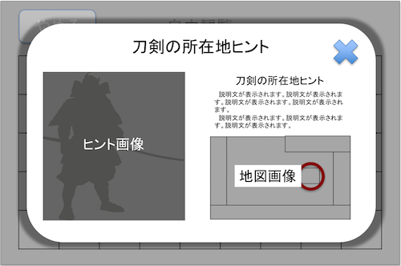 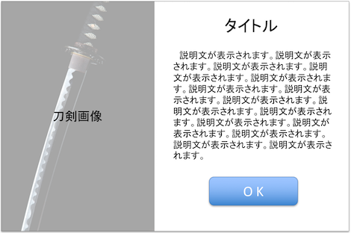
 | StampRally | ¬
 |  | AppDelegate.swift | ¬ | AppDelegateClass
 |  | | | //background時
 |  | | | stopBeaconSignal() | Beaconからの信号受信を止める
 |  | |
 |  | | | //foreground時
 |  | | | toukenListRefresh() | 刀剣の閲覧データを更新します。
 |  | |
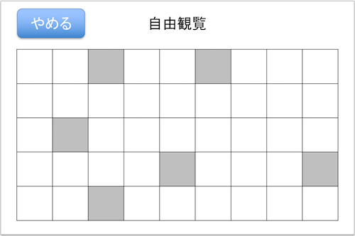
 |  | ViewController.swift | ¬ | ViewControllerClass
 |  | | | //ルート選択画面
 |  | | | routeBtn1() | スタンプラリー画面へ1を渡して遷移
 |  | | | routeBtn2() | スタンプラリー画面へ2を渡して遷移
 |  | | | routeBtn3() | スタンプラリー画面へ3を渡して遷移
 |  | | | routeBtn4() | スタンプラリー画面へ4を渡して遷移
 |  | | | routeBtn5() | スタンプラリー画面へ5を渡して遷移
 |  | | | freeViewBtn() | 自由観覧画面へ遷移
 |  | |
 |  | | | //自由観覧画面
 |  | | | catchBeaconSignal() | Beaconの信号を検知
 |  | | | giveUpBtnClickListener() | 表示記録削除アラートを表示
 |  | | | showHintoPopUp() | ヒントポップアップを出力
 |  | | | showToukenPopUp() | 説明ポップアップを出力
 |  | | | showDeleteCheckAlert() | 表示記録削除アラート
 |  | |
 |  | | | //ヒントポップアップ
 |  | | | transitionToukenPopUp() | 説明画面へ遷移
 |  | | | closeHintPopUp() | ポップアップを閉じる
 |  | |
 |  | | | //表示記録削除アラート
 |  | | | alertCancelBtn() | 表示記録削除アラートを閉じる
 |  | | | alertOKBtnClickListener() | ルート選択画面へ戻る
 |  | |
 |  | | | //説明画面
 |  | | | closeToukenPopUp() | 刀剣ポップアップを閉じる
 |  | |
 |  | ToukenList.swift | ¬ | 刀剣リストClass
 |  | | | refresh() | 刀剣の閲覧データを更新します。
 |  | | | var changeImage:[Int] | 出力する画像がシルエットかカラーかを判別
 |  | | | getToukenData() | 説明ポップアップ用データを取得 | 指定した配列番号を元に説明用文章等を返却
 |  | | | setImage() | 刀剣画像を一覧画面へ出力 | 現在の変数値を参照してグレーかカラー画像を出力
 |  | | | setImageBtnDisabled() | 確認した刀剣画像をタッチ無効化にする
 |  | | | getHintoData() | ヒントポップアップ用データを取得 | 指定した配列番号を元に説明用文章等を返却
 |  | |
 |  | |
 |  | Alert.swift | ¬ | アラートClass
 |  | | | showAlert() |  | アラートを出力する
 |  | | |  | title | 引数：アラートのタイトル
 |  | | |  | message | 引数：アラートのメッセージ
 |  | |
 |  | | | closeAlert() | アラート出力時、アラートを閉じる
 |  | |
 |  | CustomDialog.swift | ¬ | カスタムダイアログClass
 |  |  | showHintoDialog()
 |  |  |  | title | 引数：ヒントのタイトル
 |  |  |  | message | 引数：ヒントのメッセージ
 |  |  |  | imagePath | 引数：シルエット画像のパス
 |  |  |  | mapPath | 引数：マップ画像のパス

 |  |  | closeHintoDialog() | ヒントダイアログ出力時、ダイアログを閉じる

 |  |  | showToukenDialog()
 |  |  |  | title | 引数：刀剣のタイトル
 |  |  |  | message | 引数：刀剣のメッセージ
 |  |  |  | imagePath | 引数：刀剣画像のパス

 |  |  | closeToukenDialog() | 刀剣ダイアログ出力時、ダイアログを閉じる

